PART CD
Danby Model: DBC121A1BLP
Factory Model: LSC-92
Effective Date: 07/08/2020
Revision: '00
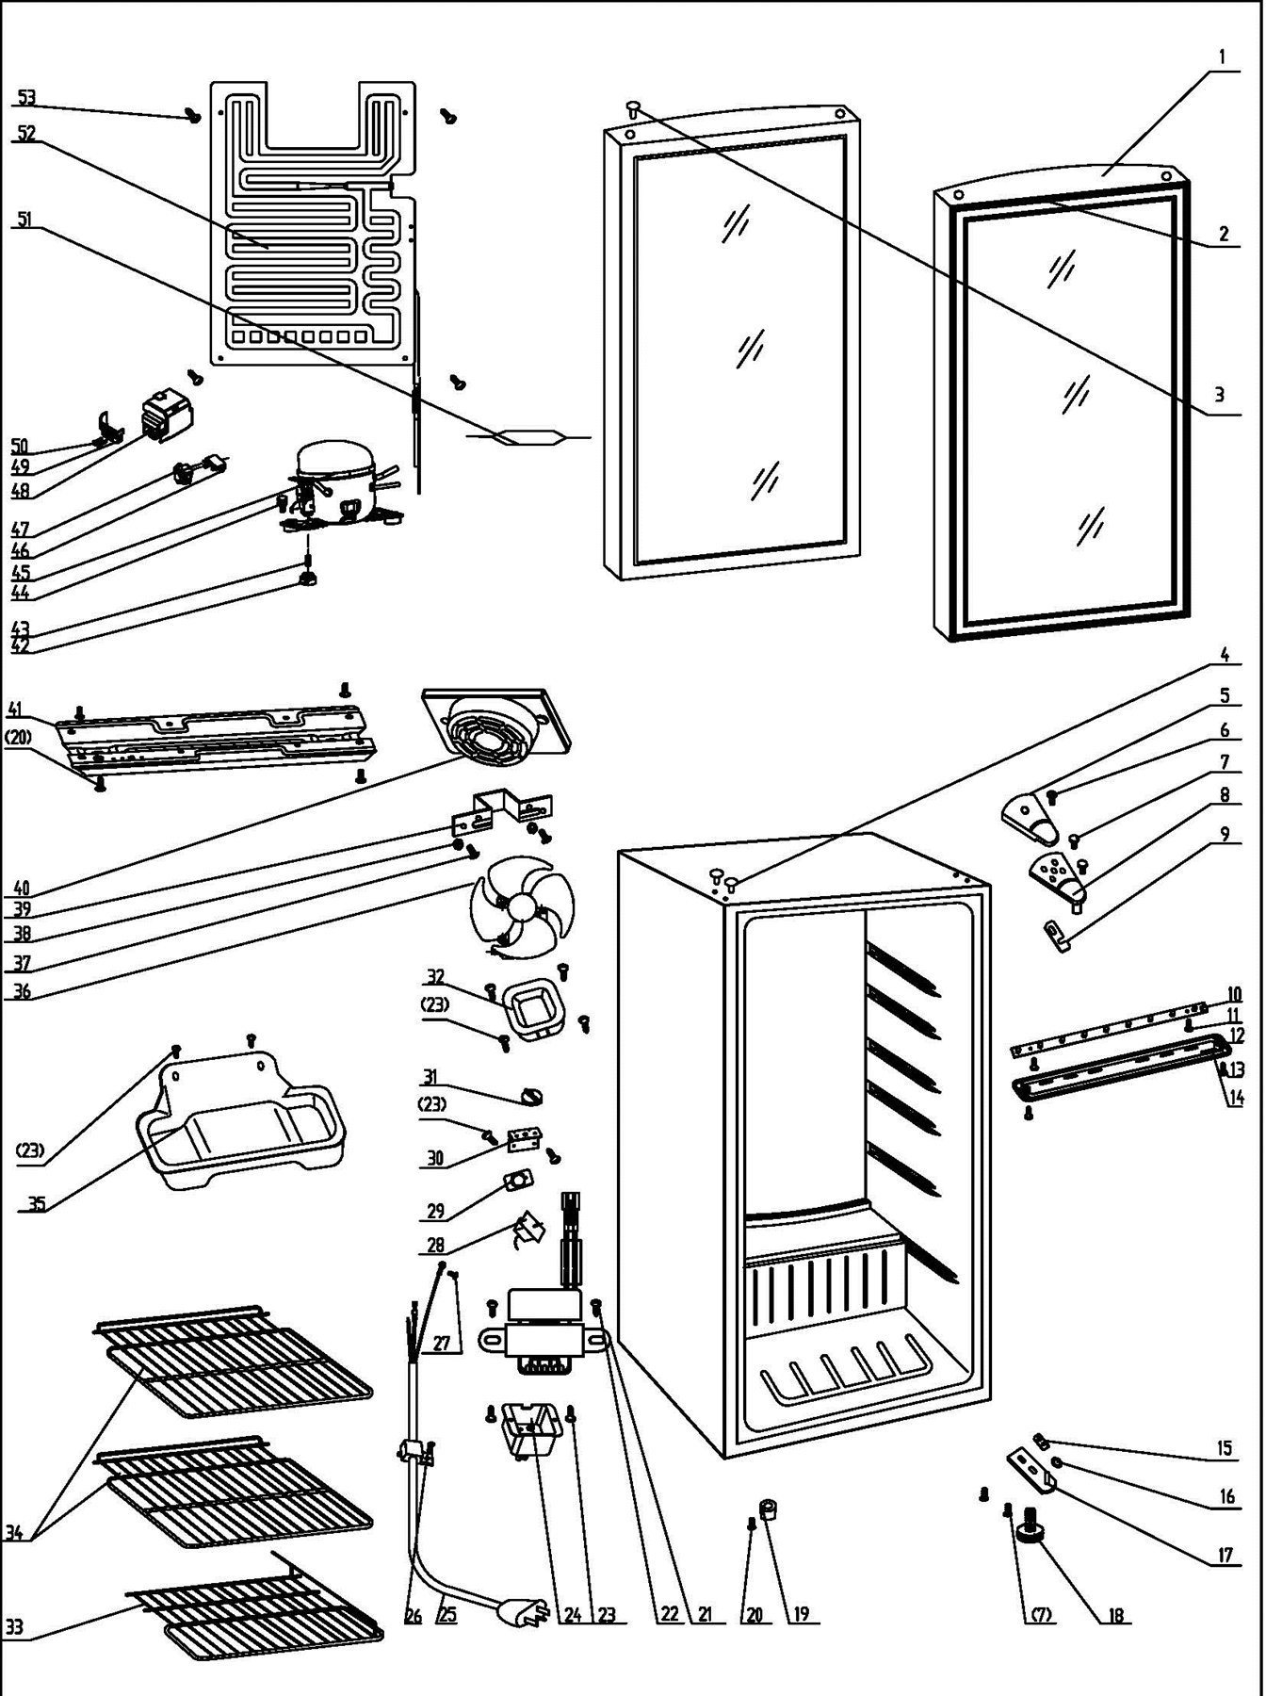
NO | PART NUMBER | PART DESCRIPTION (ENG) | QTY | PARTS SPECIFICATION | Notes
1 | 3.2.05.2.04.033 | Glass Door | 1 | Tempered glass
2 | 1.05.35.03.016 | Door Gasket | 1 | black
3 | 1.02.12.05.043 | Hinge Plug(Door) | 1 | ABS,silvery gray
4 | 1.02.12.03.002 | Hinge Plug(cabinet) | 2 | ABS, black
5 | 1.02.12.04.010 | Door Hinge Cover(black) | 1 | ABS, black
6 | 1.05.02.01.001 | Screw(M4*6) | 1 | GB/T818, screw, M4*6
7 | 1.05.03.03.019 | Bolt Assy(M5*16,Big washer) | 6 | GB/T9074.13,M5×16(Big washer)
8 | 3.2.02.11.022 | Upper Hinge | 1 | t2.5/Q235-A（black）
9 | 1.04.12.03.012 | Upper Hinge Busher | 1 | black
10 | 1.01.03.03.080R | LED Light (Blue) | 1 | BC126.4.3
11 | 1.05.01.02.002R | Tapping Screw(ST2.9*6.5) | 2 | GB/T845,2.9*6.5 | Special Order
12 | 1.02.11.03.078 | LED Light Cover (with hole) | 1 | PS,transparent,light switch hole
13 | 1.05.02.02.003 | Tapping Screw(ST3.5*9.5) | 2 | GB/T845, screw, 3.5*9.5 | Special Order
14 | 1.01.01.07.022R | LED Light Switch Assy | 1 | KCD1-108 3A 250VAC
15 | 1.04.12.03.013 | Bottom Hinge Rubber Washer | 1 | black
16 | 1.05.03.05.005 | Door Spindle Washer(black) | 1 | ABS, black
17 | 3.2.02.12.025 | Bottom Hinge(black) | 1 | t2.5/Q235-A（black）
18 | 1.02.12.06.033 | Adjustable Foot | 1 | ABS, black
19 | 1.02.12.06.034 | Foot | 1 | ABS, black
20 | 1.05.03.03.002 | Screw(M6*14) | 5 | GB/T9074.13 bolt assay,M6×14
21 | 1.01.07.01.024 | Transformer | 1 | YLB-1213
22 | 1.05.01.02.012R | Transformer Fixed Screw | 2 | tapping screw, 4.2×9.5 | Special Order
23 | 1.05.03.02.001 | Tapping Screw(4*12) | 10 | JIS tapping screw, 4×12 | Special Order
24 | 1.02.09.03.047 | Transformer Box | 1 | Fireproof ABS,black | Special Order
25 | 1.01.01.01.203R | Power Supply Cord | 1 | E306012 or E313201 or E465601
26 | 1.05.03.02.006 | Tapping Screw(4*12) | 1 | JIS tapping screw, 4*12 | Special Order
27 | 1.05.03.01.001 | Bolt Assy(M4*8)(copper) | 2 | GB/T818 screw, M4×8 | Special Order
28 | 1.03.02.01.170 | Thermostat | 1 | WPF10A-100-024(E)
29 | 1.01.20.01.302 | Thermostat Panel (black) | 1 | aluminium plate,no letters | Special Order
30 | 3.2.02.33.002 | Thermostat Fixing Plate | 1 | B-1.0/Q235-A（black） | Special Order
31 | 1.02.15.06.097 | Thermostat Knob | 1 | ABS, black
32 | 3.2.02.16.002 | Thermostat Cover | 1 | t0.5/DC03, black
33 | 1.05.08.04.172 | Bottom Shelf | 1 | 45# steel, black
34 | 1.05.08.04.171 | Wine Shelf II | 2 | 45# steel, black
35 | 3.2.02.15.002 | Drip Tray | 1 | t0.5/DC03, black
36 | 1.01.06.01.606R | Fan Motor | 1 | BC312W.0.1,ZYD-2J,1900±150 r/min
37 | 1.05.02.01.007 | Bolt Assy(M3*15) | 2 | GB/T818,M3*15 | Special Order
38 | 1.05.02.05.007 | Fixing Nut(M3) | 2 | M3 | Special Order
39 | 3.5.2.02.0622 | Fan Motor Bracket | 1 | t1.5 aluminum | Special Order
40 | 1.02.11.03.137 | Fan Motor Cover | 1 | ABS, black
41 | 3.5.2.02.0041 | Compressor Support | 1 | t0.8/Galvanized sheet | Special Order
42 | 1.03.01.01.332B | Compressor Rubber Washer | 4 | black | Special Order
43 | 1.03.01.01.332A | Compressor Sleeve | 4 | CTE943-2 | Special Order
44 | 1.03.01.01.332D | Compressor Screw(M6*28) | 4 | GB/T5780 bolt assay, M6*28 | Special Order
45 | 1.03.01.01.332 | Compressor | 1 | FZ40C1J-U
46 | 1.03.01.01.332F | OLP | 1 | DRB20T61A1
47 | 1.03.01.01.332PTC | PTC Starter | 1 | QP2-4R7
48 | 1.03.01.01.332G | PTC Cover | 1 | ABS, black | Special Order
49 | 1.03.01.01.332L | Clamp | 1 | PC/ABS mixture | Special Order
50 | 1.03.01.01.332M | Tapping Screw(ST3.5*19) | 2 | GB/T845,ST3.5*19 | Special Order
51 | 1.03.30.03.024 | Filter | 1 | BC122.3.0
52 | 1.05.20.01.034 | Evaporator | 1 | LSC92W
53 | 1.05.03.02.017 | JIS tapping Screw 4×16(black) | 4 | JIS tapping Screw 4×16(black) | Special Order

